C0010_ログイン画面
プロジェクト名 |  | ドキュメント |  | 日付 | 作成/更新者

 | 物品売上管理システム開発 | C0010 ログイン画面 | 作成 | 2014-12-01 | 株式会社ABC

 |  |  | 更新 | 2014-12-01 | 株式会社ABC

 | ■ 画面レイアウト

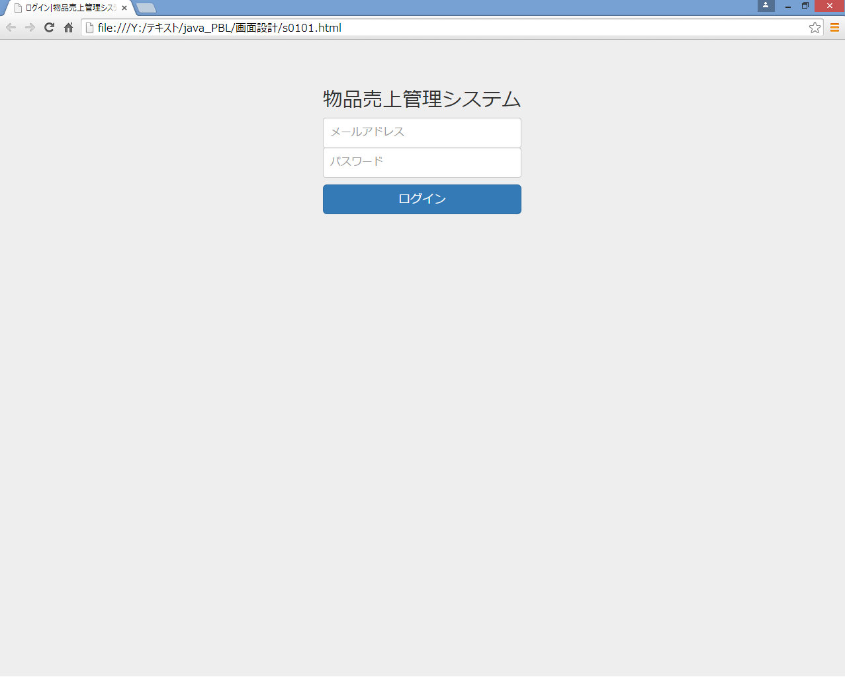
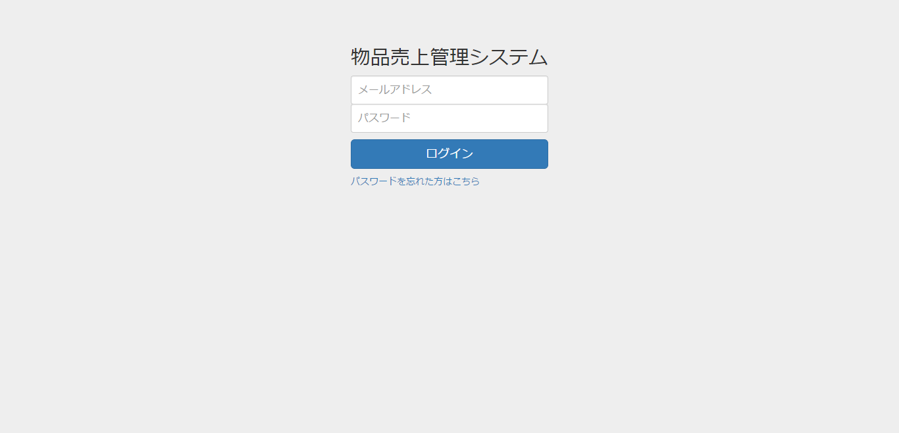

 | ログイン画面 処理一覧
 | 処理
 | 入力項目の未入力チェック、形式チェックを行う。チェックの結果、異常がある場合は画面上にエラーメッセージを表示する。
 | 入力されたアカウントが管理者マスタに存在する場合、トップ画面に移動する。
 | 入力されたアカウントが管理者マスタに存在しない場合、画面上にエラーメッセージを表示する。
 | 「パスワードを忘れた方はこちら」のリンクからパスワード再設定画面（S0045）へ遷移する。
 | プレースホルダーは左寄せに統一する

C0020_ダッシュボード
プロジェクト名 |  | ドキュメント |  | 日付 | 作成/更新者

 | 物品売上管理システム開発 | C0020 ダッシュボード | 作成 | 2014-12-01 | 株式会社ABC

 |  |  | 更新 | 2014-12-01 | 株式会社ABC

 | ■ 画面レイアウト

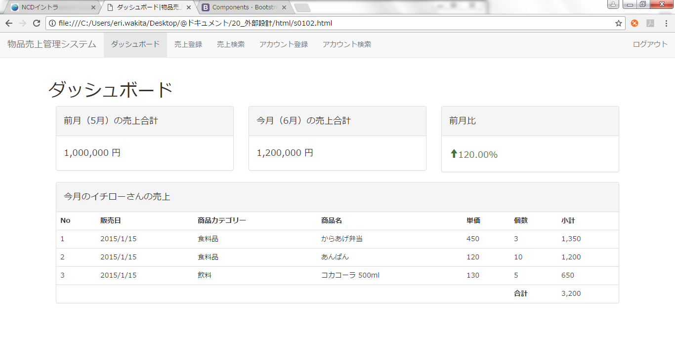

３つともセンタリング

 | ダッシュボード 処理一覧
 | 処理
 | システム日付から取得した月の前月を、「前月（○月）の売上合計」のヘッダーに表示する。
 | システム日付から取得した月を、「今月（○月）の売上合計」のヘッダーに表示する。
 | 前月の売上単価の合計を前月の売上合計に表示する。
 | 今月の売上単価の合計を今月の売上合計に表示する。
 | 前月売上合計と今月売上合計の比率を表示する。値によって文字色とアイコンを変更する。

 | ログインユーザーの名前が表示された売上ヘッダーを表示する。
 | ログインユーザー担当の今月の売上を一覧表示する。
 | 小計の合計価格を表示する。

S0010_売上登録画面
プロジェクト名 |  | ドキュメント |  | 日付 | 作成/更新者

 | 物品売上管理システム開発 | S0010 売上登録画面 | 作成 | 2014-12-01 | 株式会社ABC

 |  |  | 更新 | 2014-12-01 | 株式会社ABC

 | ■ 画面レイアウト
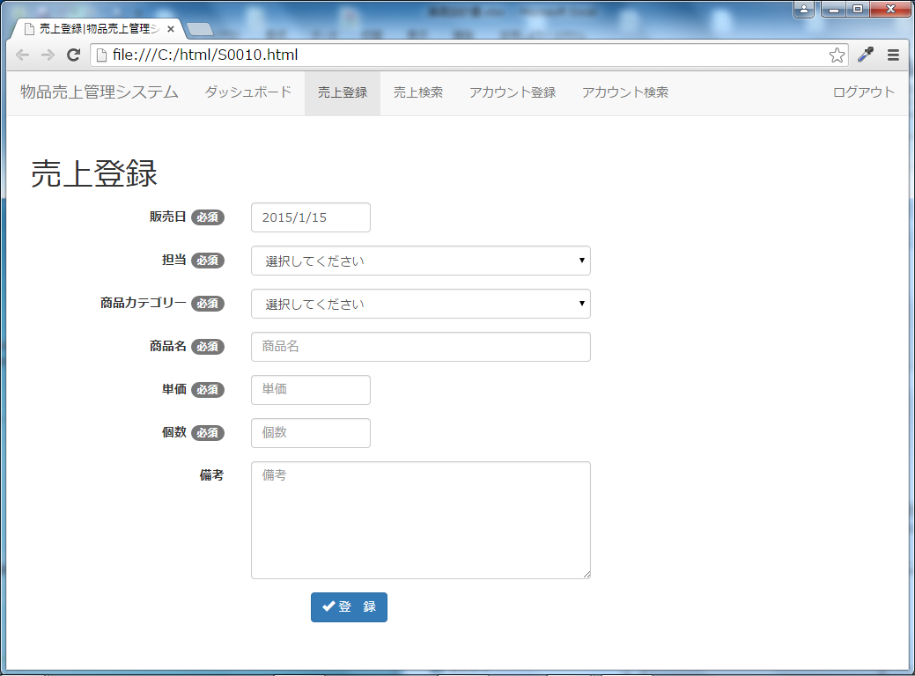

単価、個数は右寄せ

 | 売上登録画面 処理一覧
 | 処理
 | 入力項目の未入力チェック、形式チェックを行う。チェックの結果、異常がある場合は画面上にエラーメッセージを表示する。
 | 入力項目の左側に、必須かどうかを表示する。
 | 「担当」項目は選択式となっており、登録されているアカウントの一覧が表示される。
 | 「商品カテゴリー」は選択式となっている。
 | 入力内容に問題がない場合は、売上登録確認画面に遷移する。
 | プレースホルダーは左寄せに統一する

S0011_売上登録確認画面
プロジェクト名 |  | ドキュメント |  | 日付 | 作成/更新者

 | 物品売上管理システム開発 | S0011 売上登録確認画面 | 作成 | 2014-12-01 | 株式会社ABC

 |  |  | 更新 | 2014-12-01 | 株式会社ABC

 | ■ 画面レイアウト
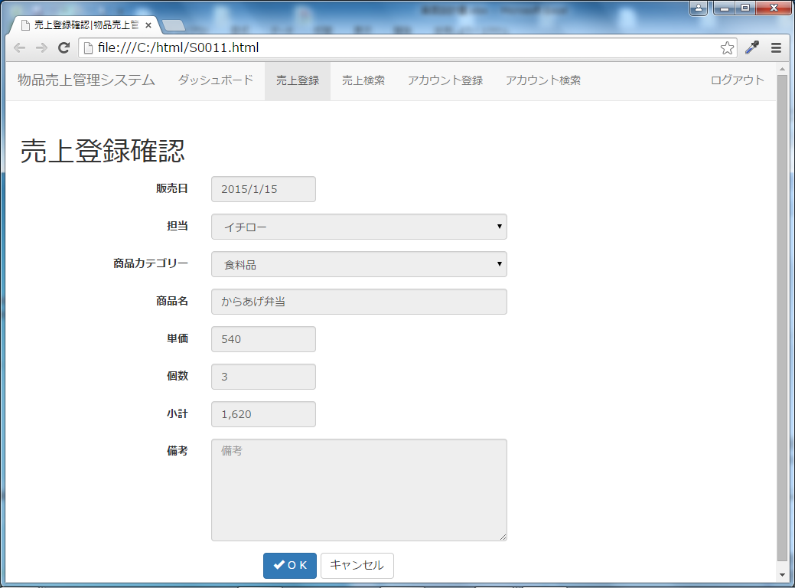

売上を登録してよろしいですか？

単価、個数、小計はカンマ区切り、右寄せ

 | 売上登録確認画面 処理一覧
 | 処理
 | 登録画面で入力した内容が表示される。
 | キャンセルボタンを押下すると前画面に戻る。
 | OKボタンを押下すると売上登録画面に遷移する。
 | プレースホルダーは左寄せに統一する

S0020_売上検索条件入力画面
プロジェクト名 |  | ドキュメント |  | 日付 | 作成/更新者

 | 物品売上管理システム開発 | S0020 売上検索条件入力画面 | 作成 | 2014-12-01 | 株式会社ABC

 |  |  | 更新 | 2014-12-01 | 株式会社ABC

 | ■ 画面レイアウト
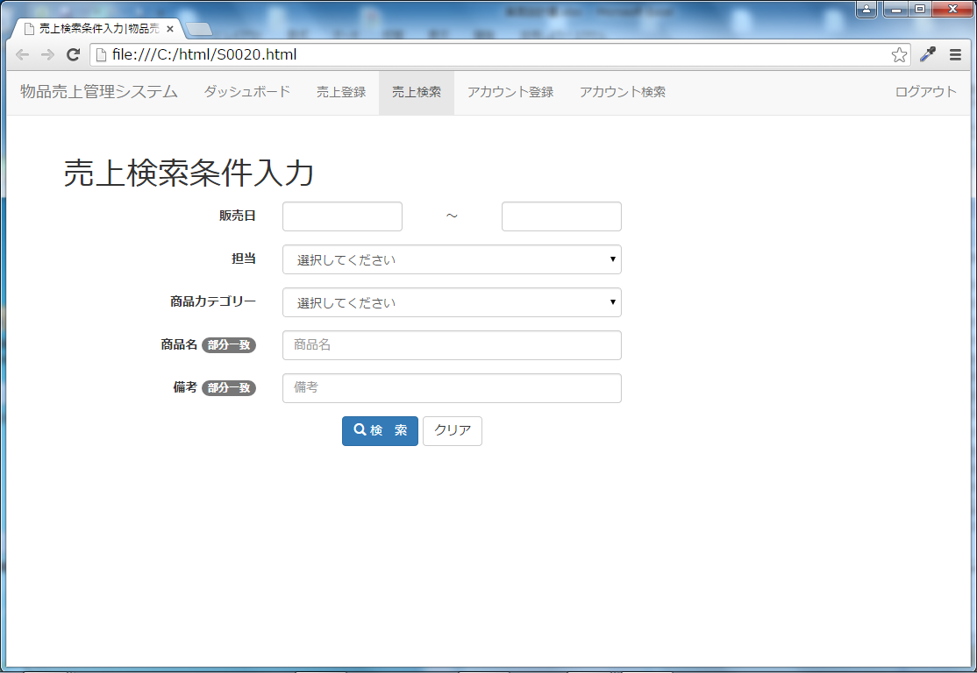

販売日（検索開始日）
販売日（検索終了日）

 | 売上 検索画面 処理一覧
 | 処理
 | 販売日、担当、商品カテゴリー、商品名、備考の入力により、検索できるようにする。
 | 検索方法はand検索とする。
 | 商品名、備考は部分一致にて検索できる。
 | 販売日は範囲検索で指定できる。
 | プレースホルダーは左寄せに統一する

S0021_売上検索結果一覧画面
プロジェクト名 |  | ドキュメント |  | 日付 | 作成/更新者

 | 物品売上管理システム開発 | S0021 売上検索結果一覧画面 | 作成 | 2014-12-01 | 株式会社ABC

 |  |  | 更新 | 2014-12-01 | 株式会社ABC

 | ■ 画面レイアウト
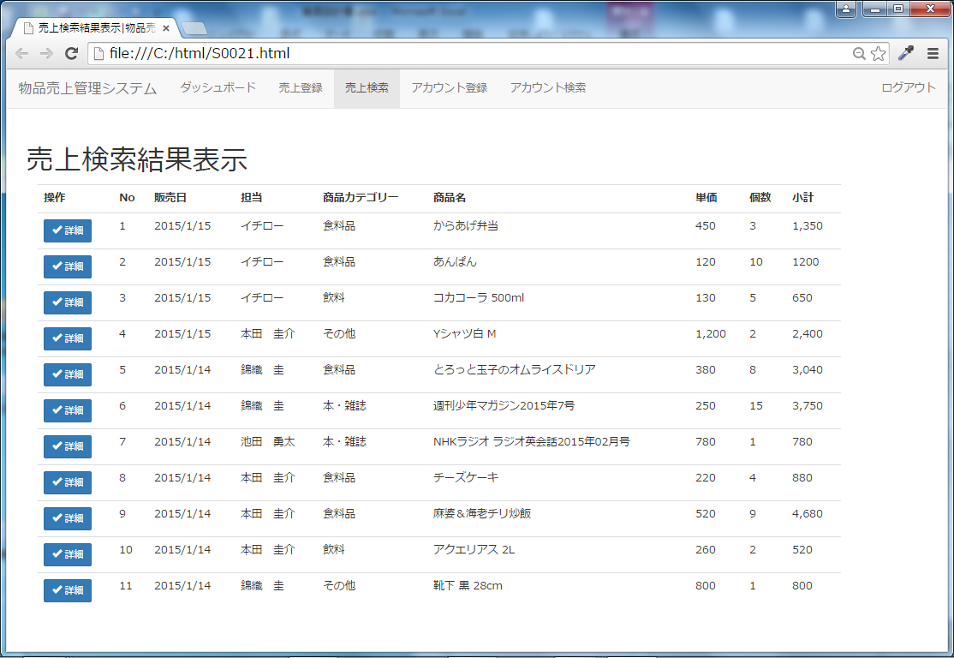

Noは右寄せ
単価、個数、小計はカンマ区切り、右寄せ

 | 検索結果一覧画面 処理一覧
 | 処理
 | NO、販売日、担当、商品カテゴリー、商品名、単価、個数、小計を表示する。
 | 各NOの左側に、詳細ボタンを配置する。

S0022_売上詳細表示画面
プロジェクト名 |  | ドキュメント |  | 日付 | 作成/更新者

 | 物品売上管理システム開発 | S0022 売上詳細表示画面 | 作成 | 2014-12-01 | 株式会社ABC

 |  |  | 更新 | 2014-12-01 | 株式会社ABC

 | ■ 画面レイアウト
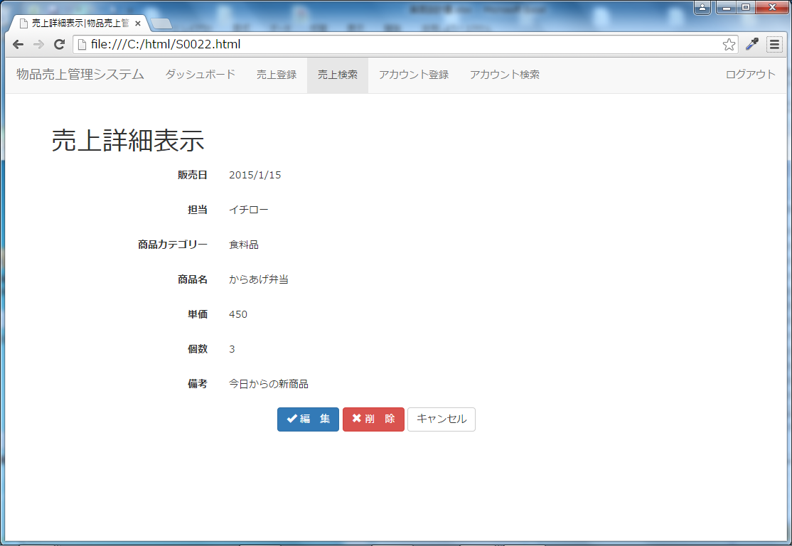

450
3

単価、個数はカンマ区切り、右寄せ
小計 1,350
小計 1,350
項目追加（右寄せ、カンマ区切り）

 | 売上詳細画面 処理一覧
 | 処理
 | NO、販売日、担当、商品カテゴリー、商品名、単価、個数、小計を表示する。
 | 各NOの左側に、編集・削除ボタンを配置する。
 | 編集ボタンを押下すると、売上編集画面に遷移する。
 | 削除ボタンを押下すると、売上削除確認画面に遷移する。
 | 権限が「売上登録」の場合にのみ、編集ボタン、削除ボタンを表示する
 | キャンセルボタンを押下すると前画面に戻る。

S0023_売上詳細編集画面
プロジェクト名 |  | ドキュメント |  | 日付 | 作成/更新者

 | 物品売上管理システム開発 | S0023 売上詳細編集画面 | 作成 | 2014-12-01 | 株式会社ABC

 |  |  | 更新 | 2014-12-01 | 株式会社ABC

 | ■ 画面レイアウト
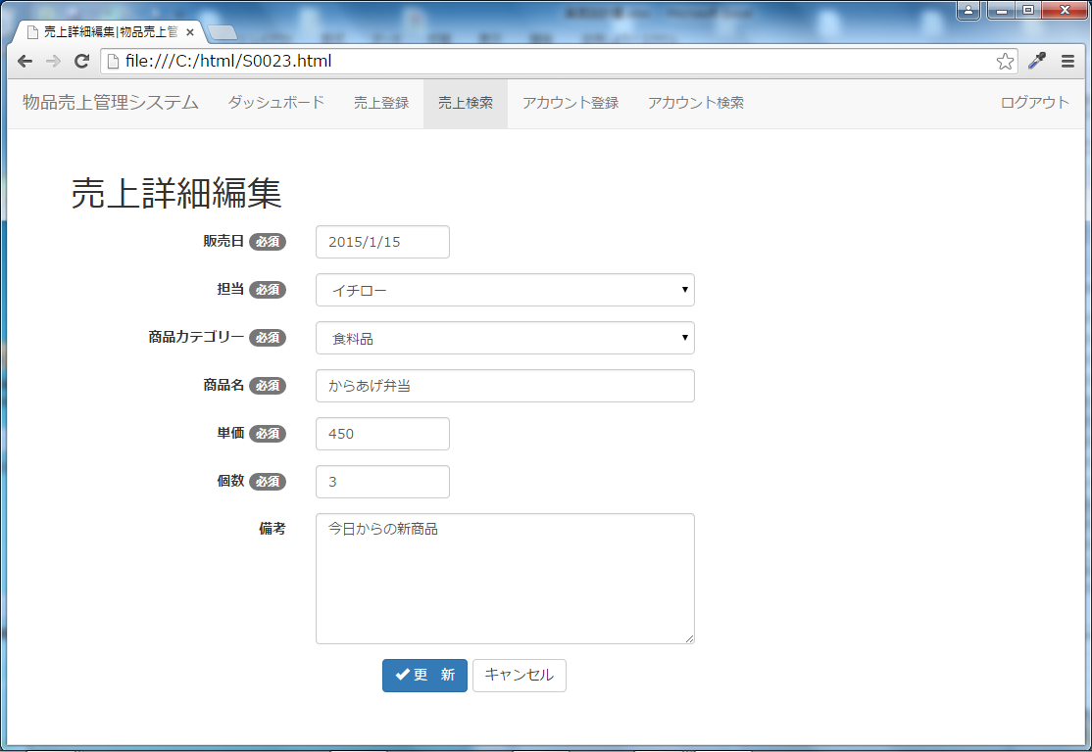

単価、個数は右寄せ

 | 売上編集画面 処理一覧
 | 処理
 | 入力項目の未入力チェック、形式チェックを行う。チェックの結果、異常がある場合は画面上にエラーメッセージを表示する。
 | 入力項目の左側に、必須かどうかを表示する。
 | 権限が「更新」の場合にのみ、データの更新が可能とする。
 | 確認画面から遷移してきた場合、入力内容がそのまま表示される。
 | キャンセルボタンを押下すると前画面に戻る。
 | プレースホルダーは左寄せに統一する

S0024_売上詳細編集確認画面
プロジェクト名 |  | ドキュメント |  | 日付 | 作成/更新者

 | 物品売上管理システム開発 | S0024 売上詳細編集確認画面 | 作成 | 2014-12-01 | 株式会社ABC

 |  |  | 更新 | 2014-12-01 | 株式会社ABC

 | ■ 画面レイアウト
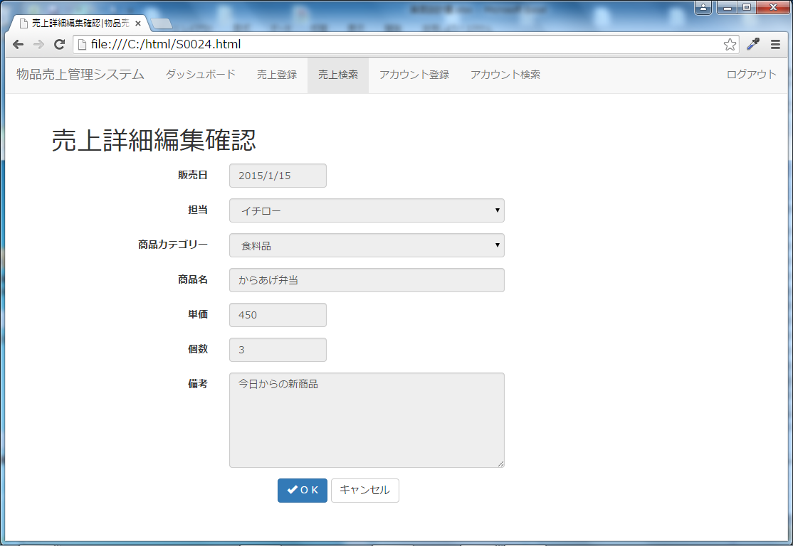

売上を編集してよろしいですか？

単価、個数、小計はカンマ区切り、右寄せ

項目追加
個数と同じく、disabledで表示
小計 1,350

 | 売上編集確認画面 処理一覧
 | 処理
 | NO、販売日、担当、商品カテゴリー、商品名、単価、個数、小計を表示する。
 | 各NOの左側に、編集・削除ボタンを配置する。
 | OKボタンを押下すると、売上検索結果一覧画面に遷移する。
 | キャンセルボタンを押下すると前画面に戻る。
 | プレースホルダーは左寄せに統一する

S0025_売上詳細削除確認画面
プロジェクト名 |  | ドキュメント |  | 日付 | 作成/更新者

 | 物品売上管理システム開発 | S0025 売上詳細削除確認画面 | 作成 | 2014-12-01 | 株式会社ABC

 |  |  | 更新 | 2014-12-01 | 株式会社ABC

 | ■ 画面レイアウト
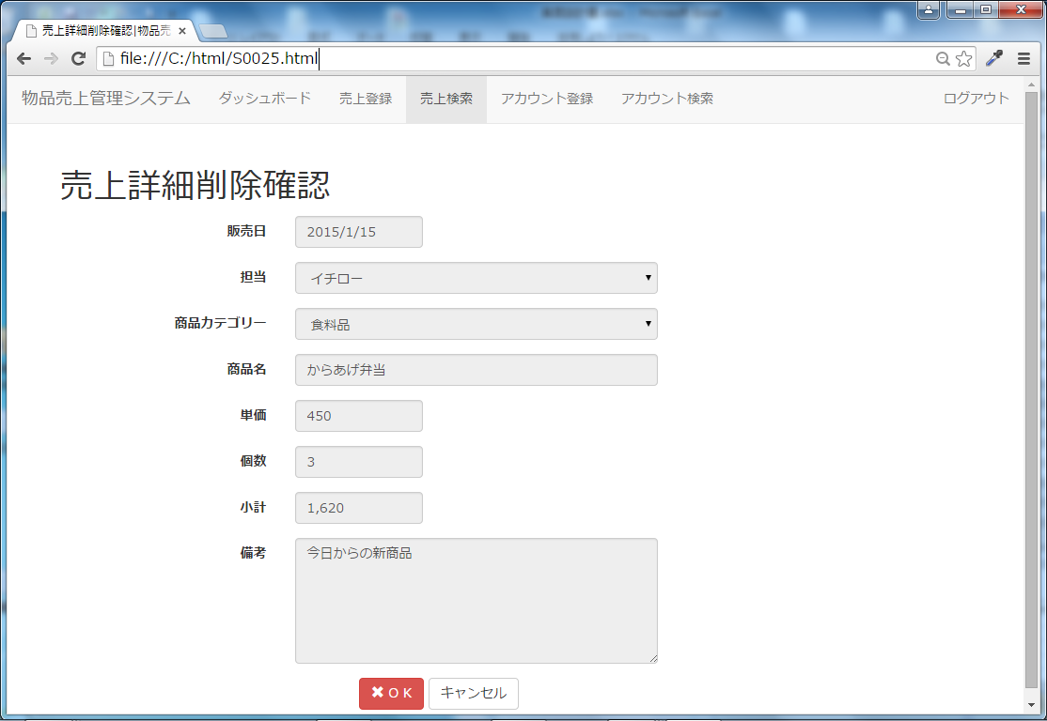

売上を削除してよろしいですか？

単価、個数、小計はカンマ区切り、右寄せ

 | 売上削除画面 処理一覧
 | 処理
 | 選択した売上の内容が表示される。
 | 内容はすべて編集不可となっている。
 | キャンセルボタンで前画面に戻る。
 | OKボタンを押下すると、売上検索結果一覧に遷移する。
 | プレースホルダーは左寄せに統一する

S0030_アカウント登録画面
プロジェクト名 |  | ドキュメント |  | 日付 | 作成/更新者

 | 物品売上管理システム開発 | S0030 アカウント登録画面 | 作成 | 2014-12-01 | 株式会社ABC

 |  |  | 更新 | 2014-12-01 | 株式会社ABC

 | ■ 画面レイアウト

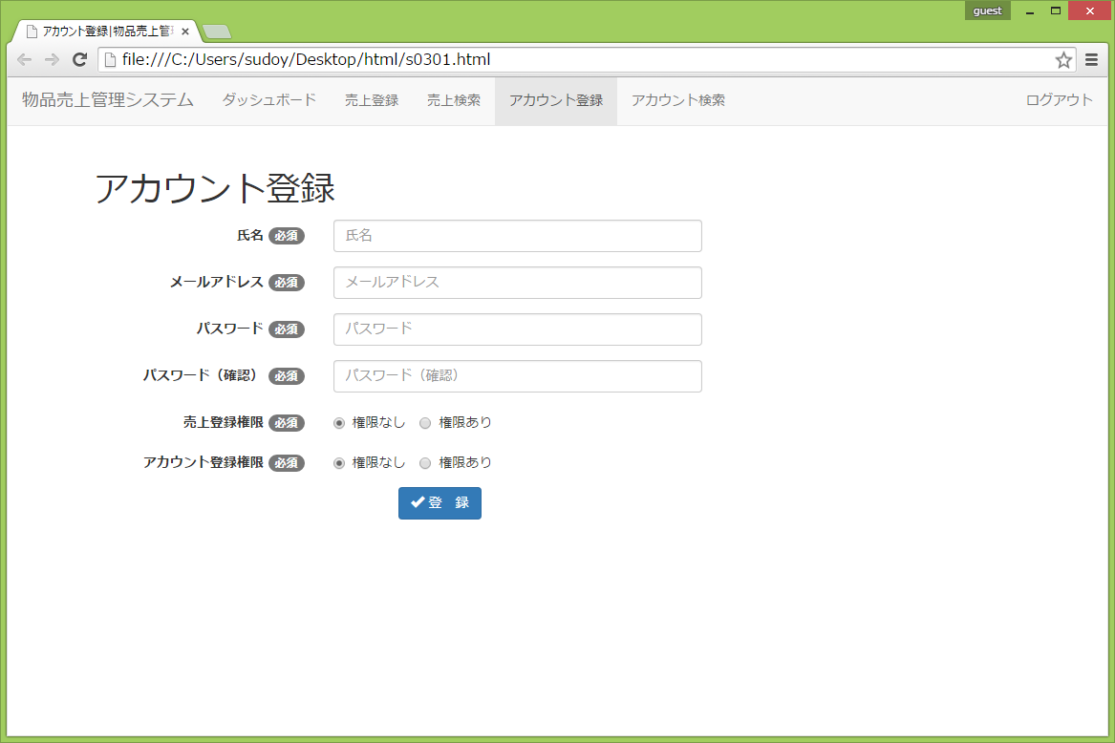

 | アカウント登録画面 処理一覧
 | 処理
 | 権限が「権限なし」「権限あり」の2つから選択できる。
 | 入力項目の未入力チェック、形式チェックを行う。チェックの結果、異常がある場合、画面上にエラーメッセージを表示する。
 | 入力項目の左側に、必須かどうかを表示する。
 | 入力内容に問題がない場合、確認画面に遷移する。
 | 確認画面から遷移してきた場合、入力内容はそのまま表示する。
 | 完了画面から遷移してきた場合、入力内容は消去する。
 | プレースホルダーは左寄せに統一する

S0031_アカウント登録確認画面
プロジェクト名 |  | ドキュメント |  | 日付 | 作成/更新者

 | 物品売上管理システム開発 | S0031 アカウント登録確認画面 | 作成 | 2014-12-01 | 株式会社ABC

 |  |  | 更新 | 2014-12-01 | 株式会社ABC

 | ■ 画面レイアウト

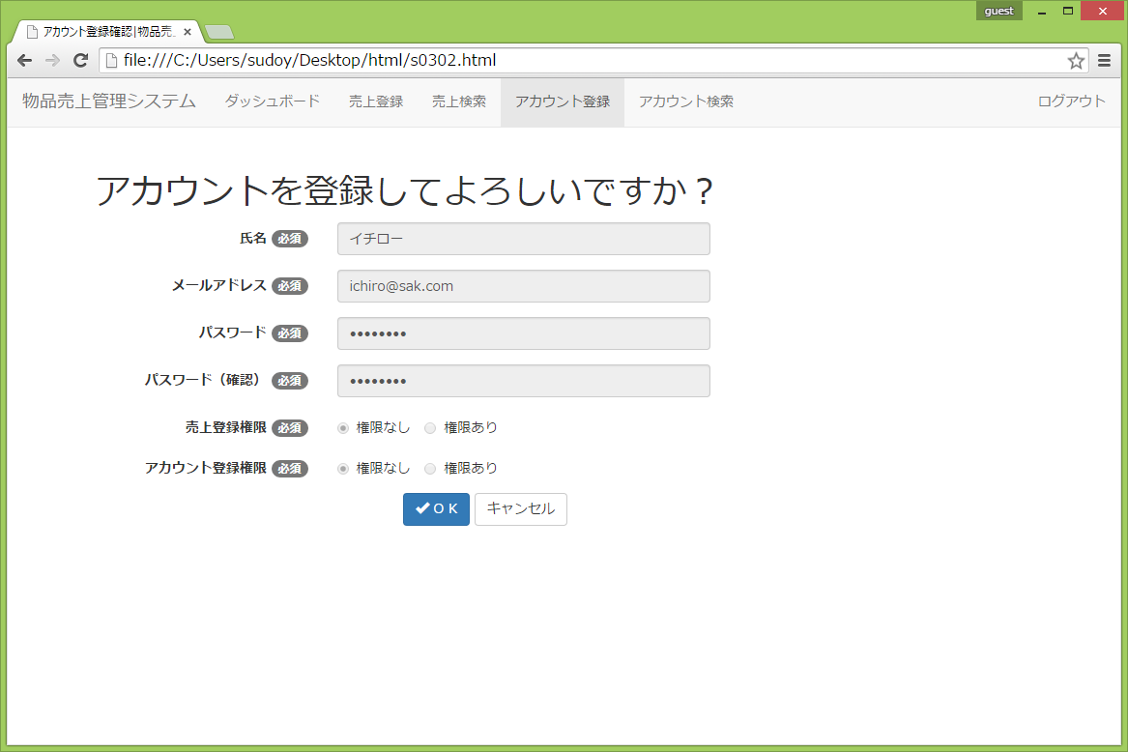

 | アカウント登録確認画面 処理一覧
 | 処理
 | 入力した内容が表示される。
 | 完了ボタンを押すとアカウント登録画面に遷移し、入力項目は削除する。
 | キャンセルボタンで前画面に戻る。
 | メールアドレスで情報重複の有無を確認する。
 | 登録情報が重複する場合はエラーメッセージを表示する。
 | プレースホルダーは左寄せに統一する

S0040_アカウント検索条件入力画面
プロジェクト名 |  | ドキュメント |  | 日付 | 作成/更新者

 | 物品売上管理システム開発 | S0040 アカウント検索条件入力画面 | 作成 | 2014-12-01 | 株式会社ABC

 |  |  | 更新 | 2014-12-01 | 株式会社ABC

 | ■ 画面レイアウト

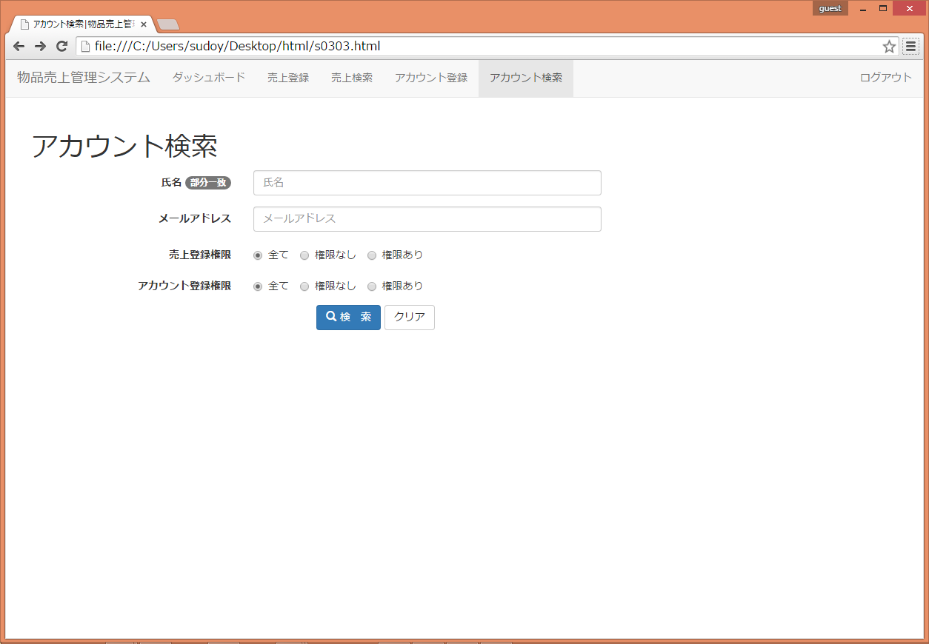

 | アカウント検索画面 処理一覧
 | 処理
 | 氏名、メールアドレス、権限の選択により、検索できるようにする。
 | 検索方法はand検索とする。
 | プレースホルダーは左寄せに統一する

S0041_アカウント検索結果表示画面
プロジェクト名 |  | ドキュメント |  | 日付 | 作成/更新者

 | 物品売上管理システム開発 | S0041 アカウント検索結果表示画面 | 作成 | 2014-12-01 | 株式会社ABC

 |  |  | 更新 | 2014-12-01 | 株式会社ABC

 | ■ 画面レイアウト

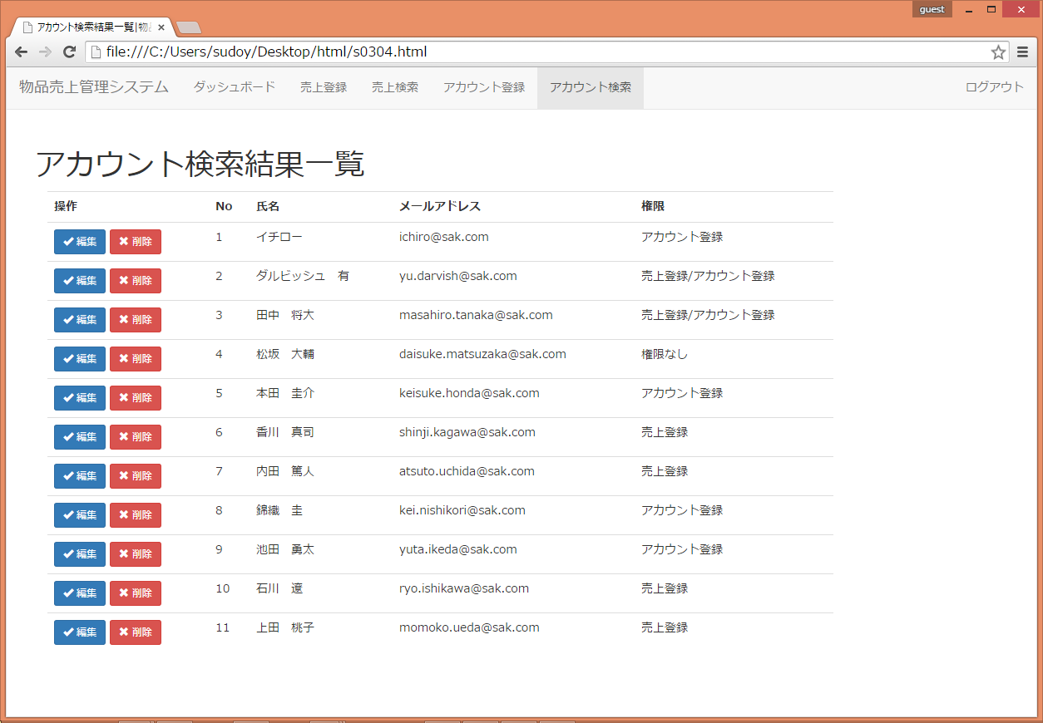

Noは右寄せ

 | アカウント検索結果一覧画面 処理一覧
 | 処理
 | アカウントNO、氏名、メールアドレス、権限を表示する。
 | 各アカウントNOの左側に、編集・削除ボタンを配置する。
 | 編集ボタンを押下すると、アカウント編集画面に遷移する。
 | 削除ボタンを押下すると、アカウント削除確認画面に遷移する。
 | 権限が「アカウント登録」の場合にのみ、編集ボタン、削除ボタンを表示する

S0042_アカウント詳細編集画面
プロジェクト名 |  | ドキュメント |  | 日付 | 作成/更新者

 | 物品売上管理システム開発 | S0042 アカウント詳細編集画面 | 作成 | 2014-12-01 | 株式会社ABC

 |  |  | 更新 | 2014-12-01 | 株式会社ABC

 | ■ 画面レイアウト

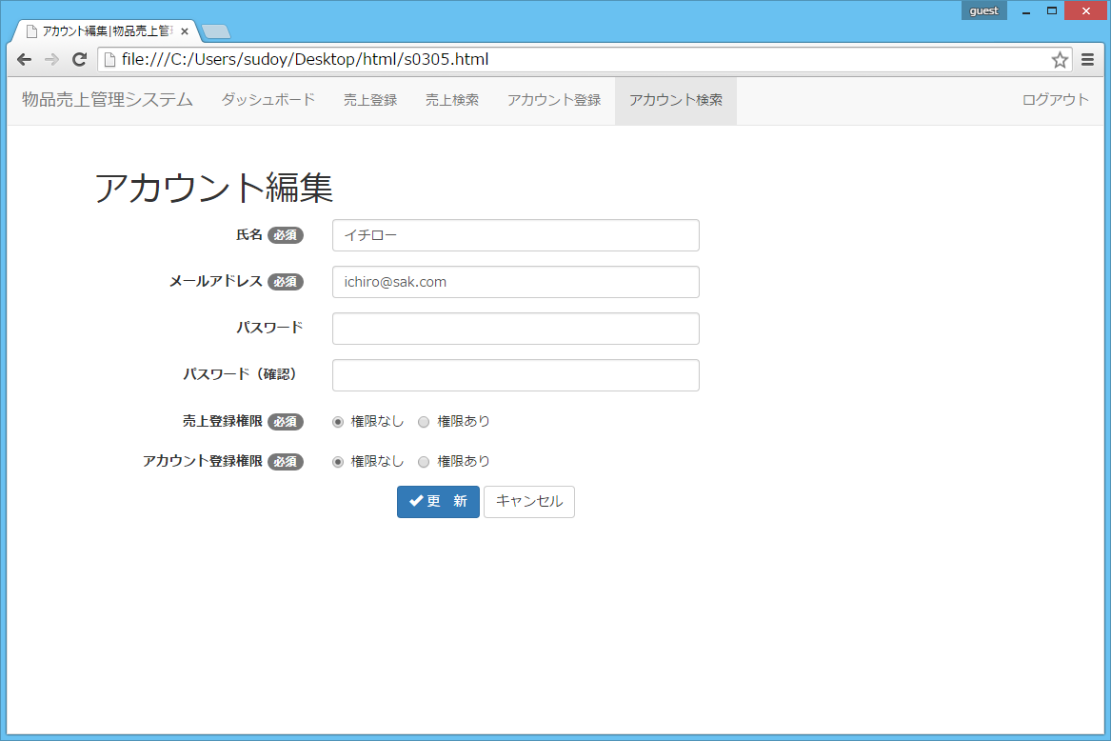

 | アカウント編集画面 処理一覧
 | 処理
 | 入力項目の未入力チェック、形式チェックを行う。チェックの結果、異常がある場合は画面上にエラーメッセージを表示する。
 | 入力項目の左側に、必須かどうかを表示する。
 | 一覧画面から遷移してきた場合、選択した内容がそのまま表示される。
 | キャンセルボタンを押下すると前画面に戻る。
 | プレースホルダーは左寄せに統一する

S0043_アカウント詳細編集確認画面
プロジェクト名 |  | ドキュメント |  | 日付 | 作成/更新者

 | 物品売上管理システム開発 | S0043 アカウント詳細編集画面 | 作成 | 2014-12-01 | 株式会社ABC

 |  |  | 更新 | 2014-12-01 | 株式会社ABC

 | ■ 画面レイアウト

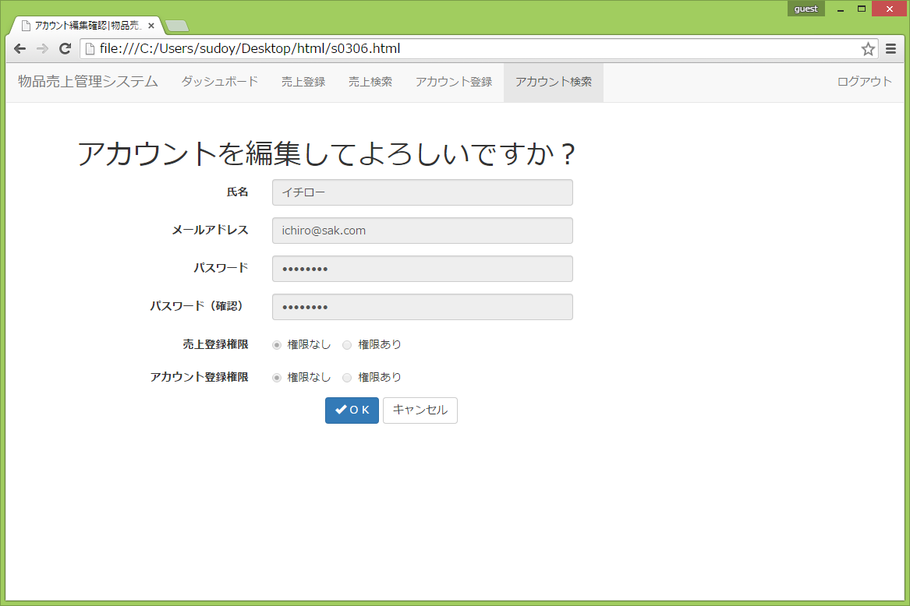

 | アカウント編集確認画面 処理一覧
 | 処理
 | 編集画面で入力した内容が表示される。
 | キャンセルボタンを押下すると前画面に戻る。
 | 「OK」ボタンで検索結果一覧画面に遷移する。
 | プレースホルダーは左寄せに統一する

S0044_アカウント詳細削除確認画面
プロジェクト名 |  | ドキュメント |  | 日付 | 作成/更新者

 | 物品売上管理システム開発 | S0044 アカウント詳細削除確認画面 | 作成 | 2014-12-01 | 株式会社ABC

 |  |  | 更新 | 2014-12-01 | 株式会社ABC

 | ■ 画面レイアウト

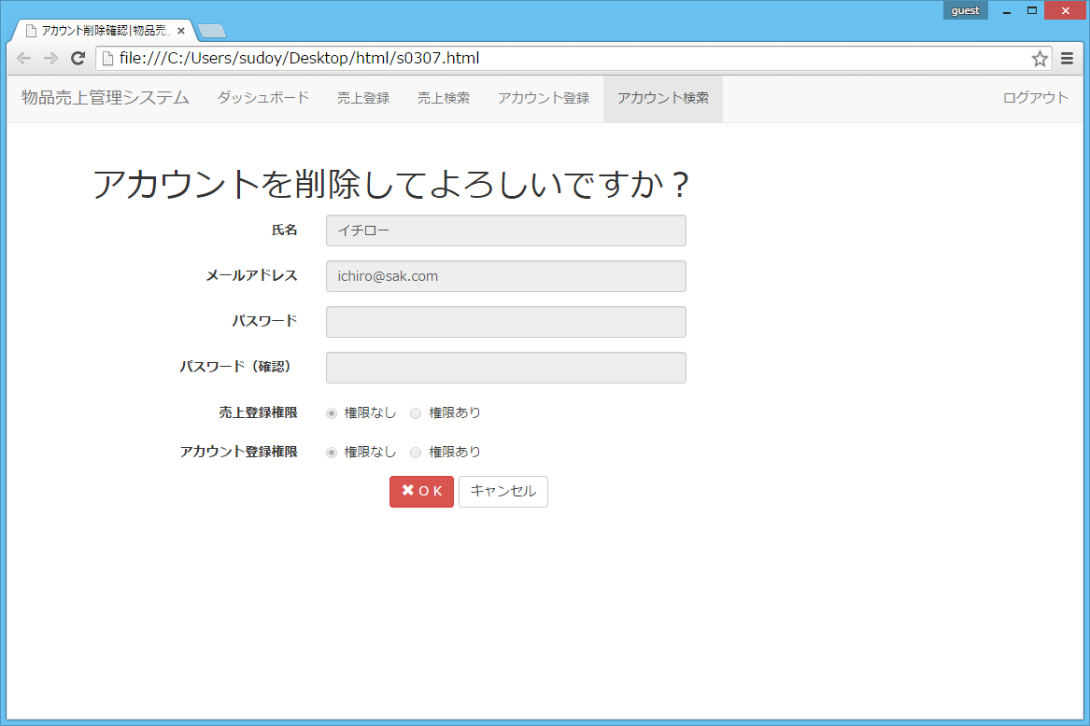

 | アカウント削除確認画面 処理一覧
 | 処理
 | 選択したアカウントの情報が表示される。
 | アカウント情報はすべて編集不可となっている。
 | キャンセルボタンで前画面に戻る。
 | OKボタンで検索結果画面に戻る。
 | プレースホルダーは左寄せに統一する

S0045_パスワード再設定
プロジェクト名 |  | ドキュメント |  | 日付 | 作成/更新者

 | 物品売上管理システム開発 | S0045 パスワード再設定画面 | 作成 | 2014-12-01 | 株式会社ABC

 |  |  | 更新 | 2014-12-01 | 株式会社ABC

 | ■ 画面レイアウト

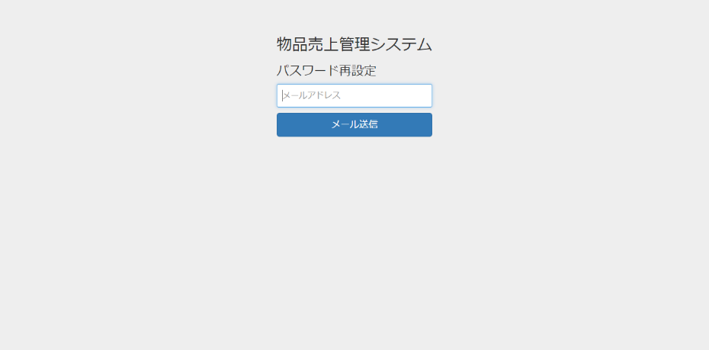

 | ログイン画面 処理一覧
 | 処理
 | 入力項目の未入力チェック、形式チェックを行う。チェックの結果、異常がある場合は画面上にエラーメッセージを表示する。
 | 「メール送信」ボタンを押すと、入力されたメールアドレスにメールが送信される。
 | プレースホルダーは左寄せに統一する

S0046_新パスワード入力
プロジェクト名 |  | ドキュメント |  | 日付 | 作成/更新者

 | 物品売上管理システム開発 | S0046 新パスワード入力画面 | 作成 | 2014-12-01 | 株式会社ABC

 |  |  | 更新 | 2014-12-01 | 株式会社ABC

 | ■ 画面レイアウト

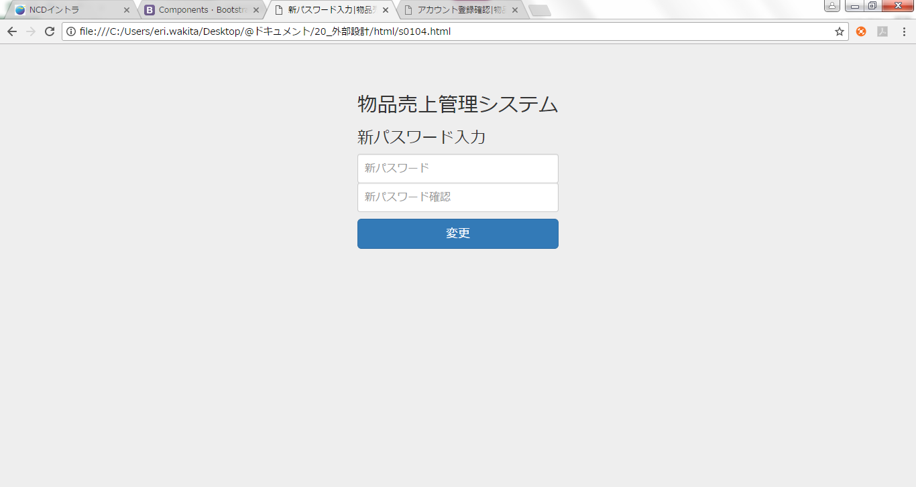

 | ログイン画面 処理一覧
 | 処理
 | 入力項目の未入力チェック、形式チェックを行う。チェックの結果、異常がある場合は画面上にエラーメッセージを表示する。
 | 「新パスワード」と「新パスワード確認」に入力された値が異なる場合はエラーメッセージを表示する。
 | 「変更」ボタンを押すとパスワードが変更され、ログイン画面へ遷移する。
 | プレースホルダーは左寄せに統一する

